CRDO
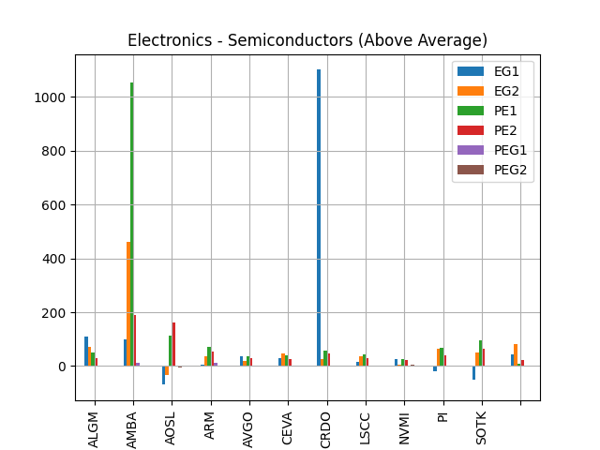
Fiscal | 2021 | 2022 | 2023 | 2024 | Current | 5-Yr | 2022 | 2023 | 2024 | Current | 5-Yr
Return on Asset % | -20.88 | -8.35 | -4.28 | -5.68 | 0.78 | -7.84 | -15.91 | -4.85 | -6.39 | 0.89 | -5.43
Return on Equity % | - | -15.91 | -4.85 | -6.39 | 0.89 | -5.43
Return on Invested Capital % | - | -14.17 | -4.63 | -6.19 | 0.87 | -5
Days Sales Outstanding | 86.97 | 73.99 | 78.34 | 103.28 | 112.49 | 87.94
Days Inventory | 83.84 | 148.03 | 171.64 | 178.51 | 130.12 | 137.9
Payables Period | 54 | 51.91 | 34.05 | 48.35 | 72.33 | 60.82
Cash Conversion Cycle | 116.8 | 170.11 | 215.93 | 233.43 | 170.29 | 165.02
Recieveables Turnover | 4.2 | 4.93 | 4.66 | 3.53 | 3.24 | 4.22
Inventory Turnover | 4.35 | 2.47 | 2.13 | 2.04 | 2.81 | 2.88
Fixed Assets Turnover | 4.71 | 4.02 | 3.92 | 3.45 | 4.62 | 4.23
Asset Turnover | 0.45 | 0.4 | 0.48 | 0.39 | 0.5 | 0.44

CRWD
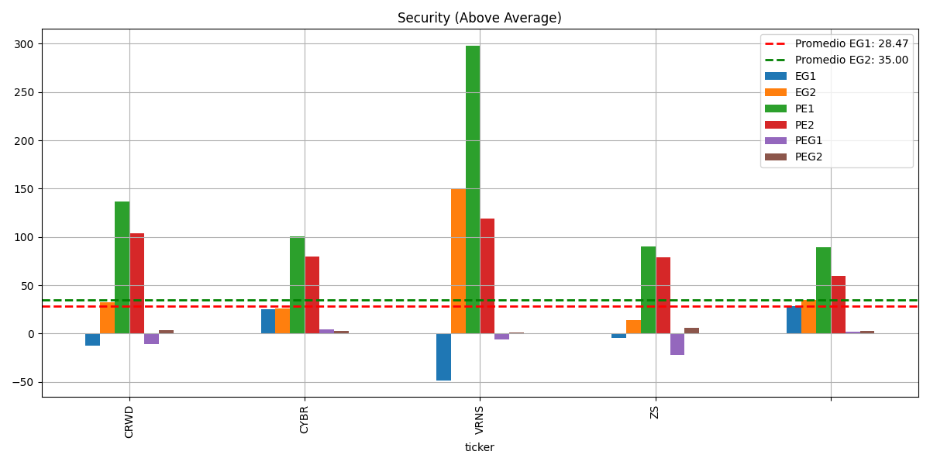
Fiscal | 2018 | 2019 | 2020 | 2021 | 2022 | 2023 | 2024 | 2025 | Current | 5-Yr | 2020 | 2021 | 2022 | 2023 | 2024 | 2025 | Current | 5-Yr
Return on Asset % | -64.92 | -41.94 | -15.43 | -4.48 | -7.39 | -4.24 | 1.53 | -0.25 | -0.25 | -25.35 | -34.72 | -11.49 | -24.76 | -14.72 | 4.74 | -0.69 | -0.69 | -9.24
Return on Equity % | - | - | -34.72 | -11.49 | -24.76 | -14.72 | 4.74 | -0.69 | -0.69 | -9.24
Return on Invested Capital % | - | - | -34.64 | -5.77 | -12.46 | -10.12 | -0.06 | -3.38 | -3.38 | -8.08
Days Sales Outstanding | 183.23 | 111.1 | 97.6 | 84.36 | 76.36 | 80.97 | 88.35 | 91.47 | 91.47 | 95.26
Days Inventory | - | - | - | - | - | - | - | - | - | 0
Payables Period | 82.14 | 39.99 | 10.57 | 10.66 | 28.43 | 28.23 | 17.76 | 29.28 | 29.28 | 28.67
Cash Conversion Cycle | - | - | - | - | - | - | - | - | - | 0
Recieveables Turnover | 1.99 | 3.29 | 3.74 | 4.33 | 4.78 | 4.51 | 4.13 | 3.99 | 3.99 | 2.67
Inventory Turnover | - | - | - | - | - | - | - | - | - | 0
Fixed Assets Turnover | 2.91 | 4.36 | 4.59 | 5.15 | 5.86 | 5.44 | 5.09 | 5.27 | 5.27 | 3.4
Asset Turnover | 0.55 | 0.77 | 0.52 | 0.42 | 0.46 | 0.52 | 0.52 | 0.52 | 0.52 | 0.45

ASAN
Fiscal | 2019 | 2020 | 2021 | 2022 | 2023 | 2024 | Current | 5-Yr | 2022 | 2023 | 2024 | Current | 5-Yr
Return on Asset % | -44.77 | -44.25 | -36.73 | -40.1 | -49.07 | -26.82 | -27.58 | -42.98 | -301.85 | -145.52 | -75.27 | -92.26 | -89.47
Return on Equity % | - | - | - | -301.85 | -145.52 | -75.27 | -92.26 | -89.47
Return on Invested Capital % | - | - | - | -53.12 | -75.85 | -43.91 | -48.45 | -25.79
Days Sales Outstanding | 26.6 | 23.36 | 36.06 | 44.02 | 47.17 | 47.74 | 44.35 | 35.44
Days Inventory | - | - | - | - | - | - | - | 0
Payables Period | 96.24 | 102.78 | 108.89 | 99.26 | 61.67 | 40.9 | 39.79 | 93.77
Cash Conversion Cycle | - | - | - | - | - | - | - | 0
Recieveables Turnover | 13.72 | 15.62 | 10.12 | 8.29 | 7.74 | 7.65 | 8.23 | 11.1
Inventory Turnover | - | - | - | - | - | - | - | 0
Fixed Assets Turnover | 18.73 | 8.15 | 1.57 | 1.43 | 2.01 | 2.38 | 2.68 | 6.38
Asset Turnover | 0.67 | 0.53 | 0.39 | 0.53 | 0.66 | 0.68 | 0.78 | 0.56
ROA%
ROE%

BASE
Fiscal | 2020 | 2021 | 2022 | 2023 | 2024 | 2025 | Current | 5-Yr | 2023 | 2024 | 2025 | Current | 5-Yr
Return on Asset % | -43.19 | -43.24 | -31.04 | -25.86 | -32.02 | -29.37 | -29.37 | -35.07 | -41.08 | -57.13 | -57.86 | -57.86 | -19.64
Return on Equity % | - | - | - | -41.08 | -57.13 | -57.86 | -57.86 | -19.64
Return on Invested Capital % | - | - | - | -39.23 | -54.59 | -55.75 | -55.75 | -18.76
Days Sales Outstanding | 129.69 | 115.24 | 107.24 | 90.23 | 85.85 | 81.98 | 81.98 | 105.65
Days Inventory | - | - | - | - | - | - | - | 0
Payables Period | 85.14 | 66.74 | 53.72 | 30 | 51.84 | 51.56 | 51.56 | 57.49
Cash Conversion Cycle | - | - | - | - | - | - | - | 0
Recieveables Turnover | 2.81 | 3.17 | 3.4 | 4.05 | 4.25 | 4.45 | 4.45 | 3.54
Inventory Turnover | - | - | - | - | - | - | - | 0
Fixed Assets Turnover | 13.75 | 16.52 | 22.89 | 16.6 | 14.67 | 19.65 | 19.65 | 16.88
Asset Turnover | 1.22 | 1.12 | 0.63 | 0.58 | 0.72 | 0.82 | 0.82 | 0.85
ROA%

ROE%

HQY
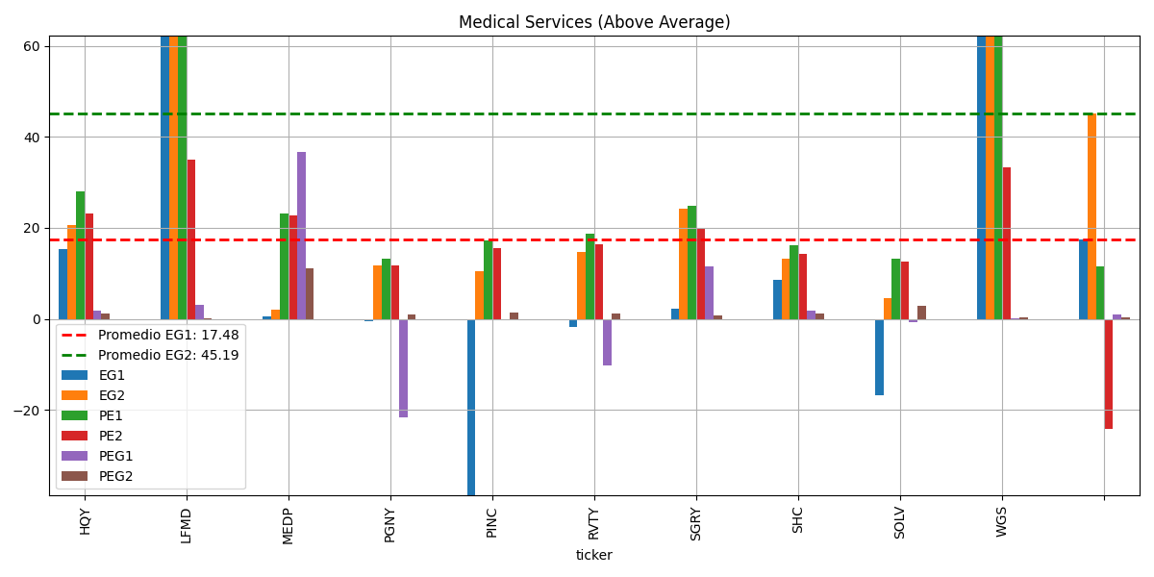
Fiscal | 2016 | 2017 | 2018 | 2019 | 2020 | 2021 | 2022 | 2023 | 2024 | 2025 | Current | 5-Yr | 2016 | 2017 | 2018 | 2019 | 2020 | 2021 | 2022 | 2023 | 2024 | 2025 | Current | 5-Yr
Return on Asset % | 8.78 | 10.57 | 14.61 | 16.81 | 2.58 | 0.33 | -1.52 | -0.84 | 1.78 | 2.92 | 3.66 | 10.67 | 9.56 | 11.33 | 15.57 | 17.95 | 5.26 | 0.73 | -2.74 | -1.4 | 2.83 | 4.66 | 5.77 | 11.93
Return on Equity % | 9.56 | 11.33 | 15.57 | 17.95 | 5.26 | 0.73 | -2.74 | -1.4 | 2.83 | 4.66 | 5.77 | 11.93
Return on Invested Capital % | 9.56 | 11.33 | 15.57 | 17.95 | 2.77 | 1.4 | -0.79 | 0.2 | 3 | 4.38 | 5.14 | 11.44
Days Sales Outstanding | 33.63 | 32.03 | 30.69 | 30.03 | 33.11 | 35.73 | 38.64 | 39.02 | 36.83 | 33.91 | 32.66 | 31.9
Days Inventory | 4.19 | 3.07 | 1.56 | - | - | - | - | - | - | - | - | 1.76
Payables Period | 12.58 | 14.32 | 10.88 | 10.22 | 6.64 | 3.21 | 15.99 | 20.35 | 12.56 | 11.4 | 13.48 | 10.93
Cash Conversion Cycle | 25.25 | 20.78 | 21.37 | - | - | - | - | - | - | - | - | 13.48
Recieveables Turnover | 10.85 | 11.39 | 11.89 | 12.15 | 11.02 | 10.21 | 9.45 | 9.35 | 9.91 | 10.77 | 11.17 | 11.46
Inventory Turnover | 87.05 | 118.84 | 234.47 | - | - | - | - | - | - | - | - | 88.07
Fixed Assets Turnover | 41.69 | 41.12 | 35.3 | 35.77 | 8.52 | 6.24 | 7.36 | 11.03 | 16.16 | 23.8 | 25.42 | 32.48
Asset Turnover | 0.67 | 0.72 | 0.71 | 0.65 | 0.35 | 0.28 | 0.26 | 0.28 | 0.32 | 0.36 | 0.37 | 0.62

HPE
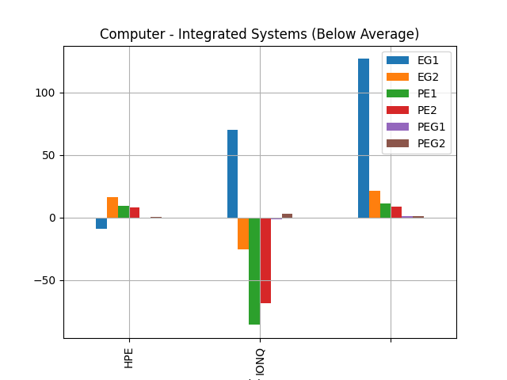
Fiscal | 2015 | 2016 | 2017 | 2018 | 2019 | 2020 | 2021 | 2022 | 2023 | 2024 | Current | 5-Yr | 2015 | 2016 | 2017 | 2018 | 2019 | 2020 | 2021 | 2022 | 2023 | 2024 | Current | 5-Yr
Return on Asset % | 3.36 | 3.93 | 0.49 | 3.26 | 1.96 | -0.61 | 6.14 | 1.51 | 3.54 | 3.98 | 4.29 | 2.6 | 7 | 9.73 | 1.25 | 8.54 | 5.47 | -1.94 | 19.03 | 4.36 | 9.87 | 11.1 | 11.86 | 6.4
Return on Equity % | 7 | 9.73 | 1.25 | 8.54 | 5.47 | -1.94 | 19.03 | 4.36 | 9.87 | 11.1 | 11.86 | 6.4
Return on Invested Capital % | 5.63 | 6.52 | 0.81 | 5.38 | 3.26 | -1.01 | 10.14 | 2.56 | 5.95 | 6.44 | 7.15 | 4.32
Days Sales Outstanding | 59.85 | 52.59 | 55.62 | 35.55 | 36.95 | 40.64 | 46.13 | 49.17 | 44.69 | 39.31 | 39.12 | 48.11
Days Inventory | 20.04 | 20.42 | 36.98 | 40.31 | 44.91 | 49.89 | 71.23 | 92.95 | 94.34 | 111.91 | 124.09 | 32.53
Payables Period | 52.62 | 60.5 | 108.68 | 102.97 | 108.59 | 108.22 | 122.81 | 151.08 | 153.11 | 164.03 | 160.12 | 86.67
Cash Conversion Cycle | 27.27 | 12.51 | -16.07 | -27.11 | -26.72 | -17.69 | -5.44 | -8.97 | -14.08 | -12.81 | 3.1 | -6.03
Recieveables Turnover | 6.1 | 6.94 | 6.56 | 10.27 | 9.88 | 8.98 | 7.91 | 7.42 | 8.17 | 9.28 | 9.33 | 7.95
Inventory Turnover | 18.21 | 17.88 | 9.87 | 9.06 | 8.13 | 7.32 | 5.12 | 3.93 | 3.87 | 3.26 | 2.94 | 12.63
Fixed Assets Turnover | 5.66 | 5.14 | 3.63 | 4.97 | 4.78 | 4.28 | 4.26 | 4.34 | 4.28 | 4.29 | 5.47 | 4.84
Asset Turnover | 0.71 | 0.62 | 0.41 | 0.53 | 0.54 | 0.51 | 0.5 | 0.5 | 0.51 | 0.47 | 0.48 | 0.56

tuesday
 | 2015 | 2016 | 2017 | 2018 | 2019 | 2020 | 2021 | 2022 | 2023 | 2024 | Current | 5-Yr |  | 2015 | 2016 | 2017 | 2018 | 2019 | 2020 | 2021 | 2022 | 2023 | 2024 | Current | 5-Yr
HPE | 3.36 | 3.93 | 0.49 | 3.26 | 1.96 | -0.61 | 6.14 | 1.51 | 3.54 | 3.98 | 4.29 | 2.6 | HPE | 7 | 9.73 | 1.25 | 8.54 | 5.47 | -1.94 | 19.03 | 4.36 | 9.87 | 11.1 | 11.86 | 6.4
HQY |  | 8.78 | 10.57 | 14.61 | 16.81 | 2.58 | 0.33 | -1.52 | -0.84 | 1.78 | 2.92 | 10.67 | HQY |  | 9.56 | 11.33 | 15.57 | 17.95 | 5.26 | 0.73 | -2.74 | -1.4 | 2.83 | 4.66 | 11.93
BASE |  |  |  |  |  | -43.19 | -43.24 | -31.04 | -25.86 | -32.02 | -29.37 | -35.07 | BASE |  |  |  |  |  | - | - | - | -41.08 | -57.13 | -57.86 | -19.64
ASAN |  |  |  |  | -44.77 | -44.25 | -36.73 | -40.1 | -49.07 | -26.82 | -27.58 | -42.98 | ASAN |  |  |  |  | - | - | - | -301.85 | -145.52 | -75.27 | -92.26 | -89.47
CRWD |  |  |  | -64.92 | -41.94 | -15.43 | -4.48 | -7.39 | -4.24 | 1.53 | -0.25 | -25.35 | CRWD |  |  |  | - | - | -34.72 | -11.49 | -24.76 | -14.72 | 4.74 | -0.69 | -9.24

roe%
 | HPE | HQY | BASE | ASAN | CRWD
2015 | 7
2016 | 9.73 | 9.56
2017 | 1.25 | 11.33
2018 | 8.54 | 15.57 |  |  | 0
2019 | 5.47 | 17.95 |  | 0 | 0
2020 | -1.94 | 5.26 | 0 | 0 | -34.72
2021 | 19.03 | 0.73 | 0 | 0 | -11.49
2022 | 4.36 | -2.74 | 0 | -301.85 | -24.76
2023 | 9.87 | -1.4 | -41.08 | -145.52 | -14.72
2024 | 11.1 | 2.83 | -57.13 | -75.27 | 4.74
Current | 11.86 | 4.66 | -57.86 | -92.26 | -0.69
5-Yr | 6.4 | 11.93 | -19.64 | -89.47 | -9.24

AVO
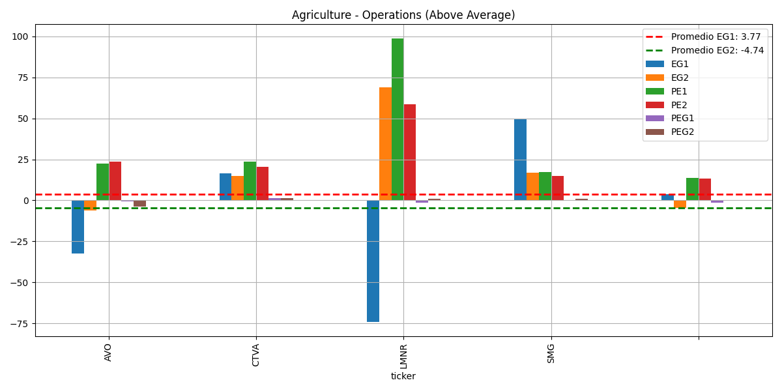
Fiscal | 2018 | 2019 | 2020 | 2021 | 2022 | 2023 | 2024 | Current | 5-Yr |  | 2018 | 2019 | 2020 | 2021 | 2022 | 2023 | 2024 | Current | 5-Yr
Return on Asset % | 11.64 | 10.94 | 3.93 | 5.44 | -3.95 | -0.35 | 3.89 | 4.2 | 5.6 |  | 23.1 | 20.71 | 6.76 | 8.91 | -6.68 | -0.62 | 6.98 | 7.69 | 10.56
Return on Equity % | 23.1 | 20.71 | 6.76 | 8.91 | -6.68 | -0.62 | 6.98 | 7.69 | 10.56
Return on Invested Capital % | 14.74 | 14.44 | 5.2 | 6.61 | -4.32 | 0.66 | 5.78 | 6.17 | 7.33
Days Sales Outstanding | 28.22 | 28.55 | 27.66 | 27.18 | 23.85 | 26.21 | 25.05 | 25.82 | 27.09
Days Inventory | 14.64 | 19.34 | 20.66 | 20.65 | 23.15 | 30.17 | 27.32 | 32.96 | 19.69
Payables Period | 17.7 | 21.54 | 21.33 | 20.05 | 19.79 | 23.54 | 23.47 | 27.15 | 20.09
Cash Conversion Cycle | 25.16 | 26.35 | 26.98 | 27.77 | 27.21 | 32.84 | 28.9 | 31.64 | 26.69
Recieveables Turnover | 12.93 | 12.79 | 13.2 | 13.43 | 15.3 | 13.93 | 14.57 | 14.13 | 13.53
Inventory Turnover | 24.94 | 18.87 | 17.67 | 17.68 | 15.76 | 12.1 | 13.36 | 11.07 | 18.98
Fixed Assets Turnover | 3.13 | 3.15 | 2.81 | 2.43 | 2.44 | 2.07 | 2.62 | 2.2 | 2.79
Asset Turnover | 1.38 | 1.35 | 1.18 | 1.08 | 1.19 | 1.06 | 1.31 | 1.35 | 1.24

 |  |  |  |  |  |  | Currency in USD | Current Qtr. (Apr 2025) | Next Qtr. (Jul 2025) | Current Year (2025) | Next Year (2026)
 |  |  |  |  |  |  | No. of Analysts | 2 | 2 | 2 | 2
 |  |  |  |  |  |  | Avg. Estimate | 0.05 | 0.16 | 0.55 | 0.56
 |  |  |  |  |  |  | Low Estimate | 0.03 | 0.13 | 0.5 | 0.47
 |  |  |  |  |  |  | High Estimate | 0.08 | 0.18 | 0.59 | 0.65
 |  |  |  |  |  |  | Year Ago EPS | 0.14 | 0.23 | 0.74 | 0.55

 |  |  |  |  |  |  |  | 0.055 | 0.155 | 0.545 | 0.56

1.-CRECIIMENTO DE INGRESOS SOLIDO:
En el primer trimestre, los ingresos aumentaron un 29.18% respecto al año anterior,
alcanzando los $334.2 millones, impulsados por un aumento en volumen y precios
en las categorias clave, especialemente aguacates y blueberries.
2.-RENTABILIDAD Y GENERACION DE FLUJO DE EFECTIVO:
Aunque el EBITDA ajustado se redujo ligeramente respecto al año anterior, la compañia
mantiene una posicion solida de caja ($40.1 millones), con estrategias claras para reducir deuda
a traves de flujo de efectivo generado.
3.-DIVERSIFICACION DE PRODUCTOS Y GEOGRAFIAS:
La expansion en categoria de blueberries, mangos y otros frutos, asi como en regiones como
Peru, Colombia y Guatemala, reduce la dependencia de un solo mercaod y ayuda a capear
desafios como las negociaciones tarifarias.
4.-CAPACIDAD PARA ADAPTARSE A CAMBIOS REGULATORIOS Y DE MERCADO:
La cartera global y la diversificacion ofrecen proteccion contra riesgos especificos del mercado,
permitiendole pivotear ante desafios como conflictos comerciales o interrupciones en la cadena
de suministro.
 |  |  |  |  |  |  | Currency in USD | Current Qtr. (Apr 2025) | Next Qtr. (Jul 2025) | Current Year (2025) | Next Year (2026)
 |  |  |  |  |  |  | Up Last 7 Days | 1 | -- | 2 | 1
 |  |  |  |  |  |  | Up Last 30 Days | 1 | -- | 2 | 1
 |  |  |  |  |  |  | Down Last 7 Days | 1 | 2 | -- | --
 |  |  |  |  |  |  | Down Last 30 Days | 1 | 2 | -- | --

 |  |  |  |  |  |  | Maintains | Roth MKM: Buy to Buy | 2024-11-09
 |  |  |  |  |  |  | Maintains | Lake Street: Buy to Buy | 2024-10-09
 |  |  |  |  |  |  | Initiated | Lake Street: Buy | 5/17/2024
 |  |  |  |  |  |  | Maintains | Stephens & Co.: Overweight to Overweight | 12/22/2023
 |  |  |  |  |  |  | Maintains | Roth MKM: Buy to Buy | 11/28/2023
 |  |  |  |  |  |  | Maintains | JP Morgan: Neutral to Neutral | 2023-12-09

BRZE
Fiscal | 2020 | 2021 | 2022 | 2023 | 2024 | 2025 | Current | 5-Yr |  | 2022 | 2023 | 2024 | 2025 | Current | 5-Yr
Return on Asset % | -20.78 | -19.57 | -18.32 | -20.26 | -17.04 | -12.34 | -12.34 | -19.19 |  | -39.04 | -29.35 | -29.04 | -22.58 | -22.58 | -19.49
Return on Equity % | - | - | -39.04 | -29.35 | -29.04 | -22.58 | -22.58 | -19.49
Return on Invested Capital % | - | - | -39.1 | -26.48 | -25.05 | -18.91 | -18.91 | -18.13
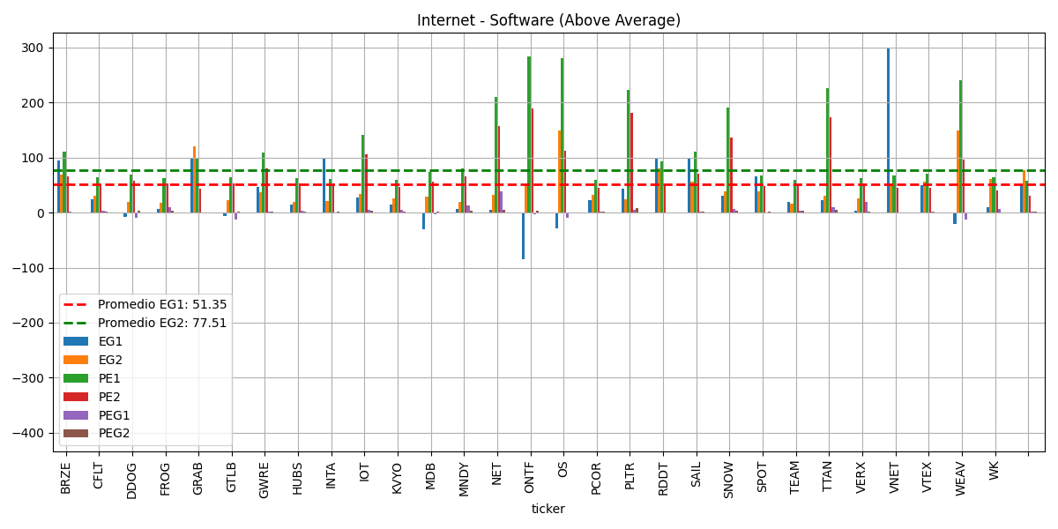
Days Sales Outstanding | 88.14 | 70.53 | 76.11 | 73.34 | 65.99 | 57.66 | 57.66 | 74.82
Days Inventory | - | - | - | - | - | - | - | 0
Payables Period | 12.39 | 5.52 | 5.86 | 8.17 | 11.66 | 8.44 | 8.44 | 8.72
Cash Conversion Cycle | - | - | - | - | - | - | - | 0
Recieveables Turnover | 4.14 | 5.18 | 4.8 | 4.98 | 5.53 | 6.33 | 6.33 | 4.92
Inventory Turnover | - | - | - | - | - | - | - | 0
Fixed Assets Turnover | 37.79 | 37.38 | 36.96 | 9.61 | 5.33 | 5.27 | 5.27 | 25.41
Asset Turnover | 0.63 | 0.93 | 0.57 | 0.52 | 0.62 | 0.71 | 0.71 | 0.65

ROA%

 |  |  |  |  |  |  | Currency in USD | Current Qtr. (Apr 2025) | Next Qtr. (Jul 2025) | Current Year (2026) | Next Year (2027)
 |  |  |  |  |  |  | No. of Analysts | 19 | 19 | 20 | 20
 |  |  |  |  |  |  | Avg. Estimate | 0.05 | 0.08 | 0.34 | 0.58
 |  |  |  |  |  |  | Low Estimate | 0.03 | 0.06 | 0.3 | 0.36
 |  |  |  |  |  |  | High Estimate | 0.05 | 0.12 | 0.39 | 0.71
 |  |  |  |  |  |  | Year Ago EPS | -0.05 | 0.09 | 0.17 | 0.34

 |  |  |  |  |  |  |  | 0.04 | 0.09 | 0.345 | 0.535

 |  |  |  |  |  |  | Currency in USD | Current Qtr. (Apr 2025) | Next Qtr. (Jul 2025) | Current Year (2026) | Next Year (2027)
 |  |  |  |  |  |  | Up Last 7 Days | 12 | 10 | -- | --
 |  |  |  |  |  |  | Up Last 30 Days | 12 | 9 | 16 | 8
 |  |  |  |  |  |  | Down Last 7 Days | 2 | 7 | 1 | 1
 |  |  |  |  |  |  | Down Last 30 Days | 2 | 7 | 2 | 5

ROE%
 |  |  |  |  |  |  | Initiated | Cantor Fitzgerald: Overweight | 2025-03-06
 |  |  |  |  |  |  | Maintains | Barclays: Overweight to Overweight | 5/16/2025
 |  |  |  |  |  |  | Maintains | Piper Sandler: Overweight to Overweight | 4/23/2025
 |  |  |  |  |  |  | Maintains | Wells Fargo: Overweight to Overweight | 4/22/2025
 |  |  |  |  |  |  | Maintains | DA Davidson: Buy to Buy | 4/14/2025
 |  |  |  |  |  |  | Maintains | Raymond James: Outperform to Outperform | 3/28/2025

1.- EFICIENCIA OPERATIVA Y RENTABILIDAD:
Braze ha logrado 3 trimestres consecutivos de utilidad neta no-GAAP, con un flujo de caja libre positivo,
y se ha enfocado en mejorar su margen operativo (mejorando 850 puntos base en los ultimos dos años.)
La compañia señala que esta en camino de alcanzar rentabilidad operativa positiva en 2026, aunque con
cierta dilucion en el corto plazo por adquisiciones.
2.-IMPACTO DILUTIVO POR ADQUISICIONES:
La adquisicion de OfferFit tendra un impacto dilutivo en las ganancias en 2026, lo cual puede generar
incertidumbre en el mercado y presionar el precio en el corto plazo.

thursday
 | 2018 | 2019 | 2020 | 2021 | 2022 | 2023 | 2024 | Current | 5-Yr
AVO | 23.1 | 20.71 | 6.76 | 8.91 | -6.68 | -0.62 | 6.98 | 7.69 | 10.56
BRZE |  |  | - | - | -39.04 | -29.35 | -29.04 | -22.58 | -19.49

 | AVO | BRZE
2018 | 23.1
2019 | 20.71
2020 | 6.76 | 0
2021 | 8.91 | 0
2022 | -6.68 | -39.04
2023 | -0.62 | -29.35
2024 | 6.98 | -29.04
Current | 7.69 | -22.58
5-Yr | 10.56 | -19.49

